概要
機能 |  | UiPath - 出社人数取得機能 | シート名 | 概要 | 版 | 【第1.1版】 | 作成日 | 2021-02-08 |  | 作成者 |  | 金山

概要

サイボウズから社員のスケジュールを取得し、出社人数と出社率をMicrosoft teamsに投稿する機能です。

簡易フロー

Configファイル
サイボウズ
機能名
 |  |  |  |  |  |  | 図形説明 |  | 入出力 |  | ファイル名・webサイト名他
 |  |  |  |  |  |  |  |  | input |  | Config.xlsx
 |  |  |  |  |  |  |  |  | input/output |  | 社内の出勤予定.xlsx
社内の出勤予定ファイル
 |  |  |  |  |  |  |  |  | input |  | サイボウズのスケジュール画面
ファイル
 |  |  |  |  |  |  |  |  | output |  | Microsoft Teams

出社人数取得機能
Webサイト
アプリ

社内の出勤予定ファイル
Microsoft Teams

処理説明

 | 1.Config.xlsxからデータを取得

 | 2.サイボウズにログイン

 | 3.社内の出勤予定.xlsxからメンバーを取得

 | 4.メンバーの数だけ以下の処理を行う
 |  | 4-1.メンバー（1人）のスケジュールを取得

 |  | 4-2.スケジュール内容を加工して、社内の出勤予定.xlsxに記載

 |  | 4-3.（メンバーリスト内の最後のメンバーの時）社内の出勤予定.xlsxから出社人数と出社率を取得

 | 5.outlookメールを利用して、Microsoft Teamsにメール送信

 | 6.正常終了メッセージを画面に表示

サイボウズの設定について
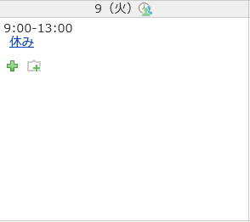
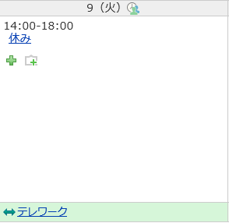
機能 |  | UiPath - 出社人数取得機能 |  | シート名 | サイボウズの設定について | 版 | 【第1.1版】 | 作成日 | 2021-02-08 | 作成者 | 金山

全般

 | UiPathによる出社人数取得機能（以下、本機能）では、サイボウズの期間予定の値を読み取り、出社人数を把握しています。
 | そのため、サイボウズの期間予定に勤務情報を入力していただく必要がございます。
 | サイボウズの期間予定の設定方法は[【サイボウズ】期間予定の設定方法]シートに記載しています。
 | 設定内容は以下に記載します。

設定内容について

 | 本機能のサイボウズでの期間予定では、「時差出勤」、「テレワーク」、「休暇」、「不在」の4つの単語を使用します。
 | 以下に例を示します。

 | ①時差出勤をする場合は、サイボウズの期間予定に「時差出勤」を含む文字列を指定してください
 | 例）時差出勤、悪天候のため時差出勤、時差出勤予定、○○のため時差出勤確定
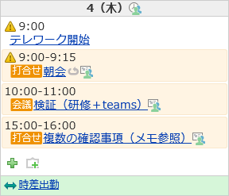

 | ②テレワークをする場合は、サイボウズの期間予定に「テレワーク」を含む文字列を指定してください
 | 例）テレワーク、○○のためテレワーク、テレワーク予定、○○のためテレワーク予定
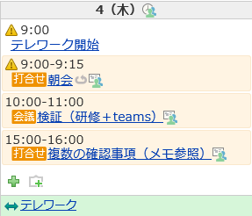

 | ③休暇を取得する場合は、サイボウズの期間予定に「休暇」を含む文字列を指定してください
 | 例）休暇、有給休暇、休暇取得
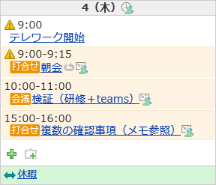

 | ④不在の場合は、サイボウズの期間予定に「不在」を含む文字列を指定してください
 | 例）不在、出張のため不在、不在（直出・直帰）
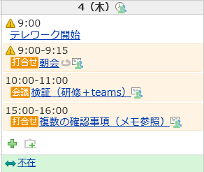

 | 上記以外の単語、文字列が期間予定に設定されている、もしくは期間予定を設定をしていない場合は、出社扱いとなります。

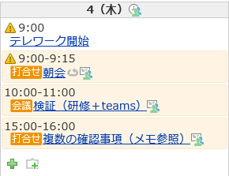

複数の期間設定について

 | サイボウズでの期間予定では、同期間に複数の期間予定を設定できます。
 | 本機能では、3件までの期間予定を読み取ることができます。
 | ただし、注意点がございますので以下に記載します。

 | 1.複数の期間予定を設定する時に、「時差出勤」、「テレワーク」、「休暇」、「不在」を使用する場合、複数使用することはできません。
 | 例） | × | 1つ目の期間設定：休暇 |  |  | ○ | 1つ目の期間設定：休暇
 |  |  | 2つ目の期間設定：不在 |  |  |  | 2つ目の期間設定：テスト期間
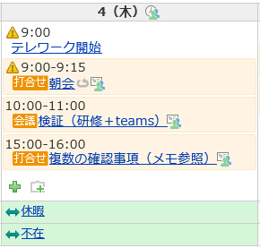
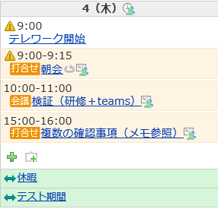

 | 2.複数の期間予定を設定する時に、「時差出勤」、「テレワーク」、「休暇」、「不在」を使用しない場合、出社扱いとなります。
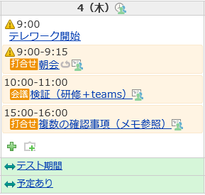

その他

 | ●午前休・午後休を取得する場合
 | 午前休・午後休を取得する場合は、期間予定に設定する必要はございません。
 | 必要があれば、予定表に記載してください。
 | 以下に例を記載します。

 | 例）午前が休みで、午後から出社の場合 |  |  |  |  | 例）午前がテレワークで、午後が休みの場合

【サイボウズ】期間予定の設定方法
機能 |  | UiPath - 出社人数取得機能 | シート名 | 【サイボウズ】期間予定の設定方法 | 版 | 【第1.1版】 | 作成日 | 2021-02-08 | 作成者 | 金山

設定手順

 | サイボウズの期間予定の設定方法を示します。

 | ①サイボウズのスケジュール画面に表示されているプラスボタンをクリックします。

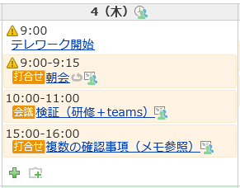

 | ②予定を登録する画面に遷移した後、「期間予定」をクリックします。

 | ③期間を設定し、予定を入力します。

 | ④「登録する」ボタンをクリックします。

【Config.xlsx】Settings記入例
Name | Value | Description
CybozuURL | https://cybmcld.bmc-it.com/scripts/cbag/ag.exe?page=ScheduleIndex | サイボウズのログイン画面のURLです。
WindowsSecurityUserName |  | Windowsセキュリティ（ベーシック認証）画面で使用するユーザー名です。
WindowsSecurityPassWord |  | Windowsセキュリティ（ベーシック認証）画面で使用するパスワードです。
CybozuLoginName |  | サイボウズのログイン画面で利用するログイン名です。
CybozuLoginPassWord |  | サイボウズのログイン画面で利用するパスワードです。
TargetFilePath | J:\Group\A.A.O!\60_社内プロジェクト\14_RPAロボ\出社人数取得機能\社内の出勤予定.xlsx | 出社表のファイルパスです。
OriginatorMailAddress |  | 発信者のメールアドレスです。
RecipientMailAddress |  | 受信者のメールアドレスです。

赤枠で囲まれた部分は変更可能です。
それ以外の部分は変更しないでください。

【社内の出勤予定表.xlsx】2021年2月記入例
 |  |  | 出社率⇒ | 0% | 50% | 67% | 0% | 50% | 0% | 0% | 67% | 50% | 0% | 0% | 0% | 0% | 0% | 0% | 0% | 0% | 0% | 0% | 0% | 0% | 0% | 0% | 0% | 0% | 0% | 0% | 0%
ＳＩ社内 出勤予定 |  |  | b：出社 | 0 | 3 | 4 | 0 | 3 | 0 | 0 | 4 | 3 | 0 | 0 | 0 | 0 | 0 | 0 | 0 | 0 | 0 | 0 | 0 | 0 | 0 | 0 | 0 | 0 | 0 | 0 | 0
 |  |  | d：時差出勤 | 0 | 0 | 0 | 0 | 0 | 0 | 0 | 0 | 0 | 0 | 0 | 0 | 0 | 0 | 0 | 0 | 0 | 0 | 0 | 0 | 0 | 0 | 0 | 0 | 0 | 0 | 0 | 0
 |  |  | t：テレワーク | 0 | 3 | 2 | 6 | 3 | 0 | 0 | 2 | 3 | 0 | 0 | 0 | 0 | 0 | 0 | 0 | 0 | 0 | 0 | 0 | 0 | 0 | 0 | 0 | 0 | 0 | 0 | 0
 |  |  | h：休暇 | 0 | 0 | 0 | 0 | 0 | 0 | 0 | 0 | 0 | 0 | 0 | 0 | 0 | 0 | 0 | 0 | 0 | 0 | 0 | 0 | 0 | 0 | 0 | 0 | 0 | 0 | 0 | 0
 |  |  | -：不在 | 0 | 0 | 0 | 0 | 0 | 0 | 0 | 0 | 0 | 0 | 0 | 0 | 0 | 0 | 0 | 0 | 0 | 0 | 0 | 0 | 0 | 0 | 0 | 0 | 0 | 0 | 0 | 0
 |  |  |  | 2021-02-01 | 2021-02-02 | 2021-02-03 | 2021-02-04 | 2021-02-05 | 2021-02-06 | 2021-02-07 | 2021-02-08 | 2021-02-09 | 2021-02-10 | 2021-02-11 | 2021-02-12 | 2021-02-13 | 2021-02-14 | 2021-02-15 | 2021-02-16 | 2021-02-17 | 2021-02-18 | 2021-02-19 | 2021-02-20 | 2021-02-21 | 2021-02-22 | 2021-02-23 | 2021-02-24 | 2021-02-25 | 2021-02-26 | 2021-02-27 | 2021-02-28 | b | d | t | h
No | Gr | メンバー | 備考 | 月 | 火 | 水 | 木 | 金 | 土 | 日 | 月 | 火 | 水 | 木 | 金 | 土 | 日 | 月 | 火 | 水 | 木 | 金 | 土 | 日 | 月 | 火 | 水 | 木 | 金 | 土 | 日
1 |  | 出本 勉 |  |  | b | b | t | b |  |  | b | b |  |  |  |  |  |  |  |  |  |  |  |  |  |  |  |  |  |  |  | 5 | 0 | 1 | 0
2 |  | 松本 理孝 |  |  | t | t | t | t |  |  | t | t |  |  |  |  |  |  |  |  |  |  |  |  |  |  |  |  |  |  |  | 0 | 0 | 6 | 0
3 |  | 橋奥 裕史 |  |  | t | b | t | t |  |  | t | t |  |  |  |  |  |  |  |  |  |  |  |  |  |  |  |  |  |  |  | 1 | 0 | 5 | 0
4 |  | 金山 大智 |  |  | t | b | t | t |  |  | b | b |  |  |  |  |  |  |  |  |  |  |  |  |  |  |  |  |  |  |  | 3 | 0 | 3 | 0
5 |  | 山下 理穂 |  |  | b | b | t | b |  |  | b | b |  |  |  |  |  |  |  |  |  |  |  |  |  |  |  |  |  |  |  | 5 | 0 | 1 | 0
6 |  | 吉原 和久 |  |  | b | t | t | b |  |  | b | t |  |  |  |  |  |  |  |  |  |  |  |  |  |  |  |  |  |  |  | 3 | 0 | 3 | 0
 |  | ★ここまで★

赤枠で囲まれた部分は変更可能です。
それ以外の部分は変更しないでください。
メンバーを追加する場合の注意点
①追加メンバーは、最後のメンバーの下に追加してください。
ただし、「★ここまで★」と記載のセル以降に記入してはいけません。
②メンバーは、フルネームで記載してください。
また、苗字と名前の間に全角スペースを入れてください。
③「メンバー」セルから「★ここまで★」までの範囲に空白セルを入れないでください。

【期間限定出社名簿.xlsx】名簿記入例
メンバー | 予定
テストメンバー | 2/14,2/15
テストメンバー2 | 毎週水曜日

B列、C列の色セル以降は変更可能です。
それ以外の部分は変更しないでください。

